상품제안서
고급 털모자 | 상품코드: F22607

 |  |  |  |  |  |  | 02-412-0044 | www.easy1.co.kr
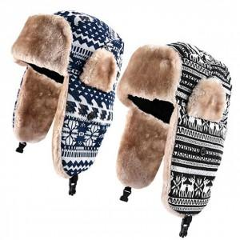

【상세/제작정보】 | 인쇄시 재포장은 어렵습니다.

【인쇄/포장옵션】 | 실크, 자수, 스티커 / 포장불가능

【공급단가】 | 수량 | 200~ | 500~ | 1,000~ | 3,000~ | 5,000~
*VAT별도 | 단가 | 8,100원 | 7,800원 | 7,500원 | 7,200원 | 7,020원

【상품 URL】 | http://www.easy1.co.kr/src/goods_detail.php?gdno=22607

